výkaz NA
Uchazeč doplní pouze žlutá políčka. Jednotkovou cenu bez DPH a označení výrobku uchazeče. Pokud se jedná o typový výrobek, vyplní zde kód a k nabídce přiloží jeho vyobrazení (např. formou katalogových listů, obrazovou nebo výkresovou dokumentací apod.). Pokud uchazeč položku není schopen plnit typizovaným produktem, vyplní do této položky zkratku ATYP a přiloží k nabídce podrobný technický popis výrobku (specifikaci provedení, materiálové a konstrukční řešení) a k nabídce přiloží výkresovou dokumentaci. Cenu za dopravu, umístění, montáž a ekologickou likvidaci odpadů uchazeč doplní na konci výkazu výměr.
Při zpracování nabídky je nutné vycházet ze všech částí dokumentace interiéru. Pouhým oceněním specifikovaného materiálu není možné vypracovat kvalitní nabídku. Povinností dodavatele je překontrolovat specifikaci materiálu, a případný chybějící materiál nebo výkony doplnit a ocenit. Součástí ceny musí být veškeré náklady včetně přípomocí, aby cena byla konečná a zahrnovala celou dodávku akce. Dodavatel ručí za to, že v nabízené ceně jsou navrženy veškeré potřebné konstrukce, prvky, zařízení a potřebné výkony a že všechny početní úkony jsou provedeny správně. V případě chybných výpočtů platí cena, která je výhodnější pro investora. Dodávka akce se předpokládá včetně kompletní montáže, veškerého souvisejícího doplňkového, podružného a montážního materiálu tak, aby celé zařízení bylo funkční a splňovalo všechny předpisy, které se na ně vztahují. Veškeré uvedené konkrétní výrobky jsou použity jako referenční a nejsou pro uchazeč nijak závazné.

1. Označení | 2. Popis | 3. Cena
NA/01 |  | Počet | 66
 | Židlička – herny | Cena/ks v Kč bez DPH
 | Rozměry: výška sedáku 260mm – 24 ks (herna 1.12, 1.22) výška sedáku 300mm – 12 ks (herna 1.12, 1.22) výška sedáku 300mm – 18 ks (herna 2.08) výška sedáku 340mm – 12 ks (herna 2.08) | Cena celkem v Kč bez DPH | 0.00
 | Materiál a konstrukce: Stohovatelná výškově nenastavitelná židle. Konstrukce je z masivního bukového dřeva, sedák a opěrák je tvořen z vícevrstvé bukové překližky. Nohy židle jsou doplněny plastovými kluzáky. | Typové označení výrobku uchazeče:
 | Barevné provedení konstrukce, sedáku a opěrky: Povrchová úprava je polomatný polyuretanový lak bezbarvý.
 | Schéma je ilustrativní - nadřazen popis, referenční výrobek : TVAR KLATOVY, židle TIM
4. Schéma
 | 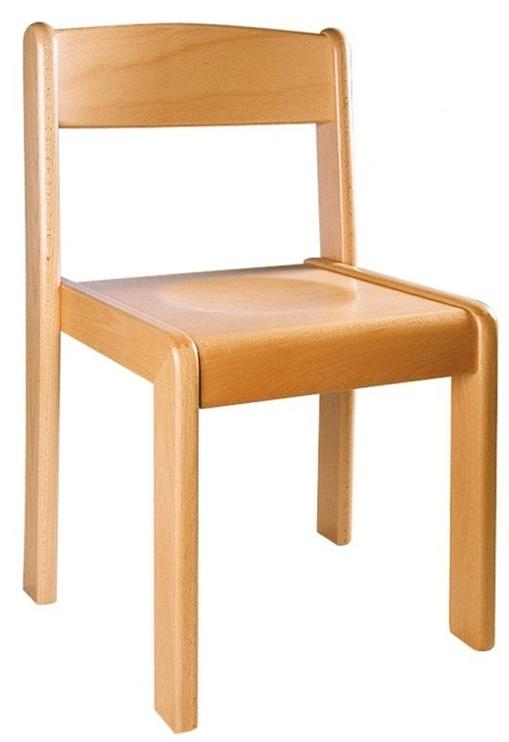

1. Označení | 2. Popis | 3. Cena
NA/02 |  | Počet | 11
 | Stolek šestihranný - herny | Cena/ks v Kč bez DPH
 | Rozměry: průměr 1200mm Počet kusů: výška stolu 460mm – 4ks stolová deska – barva růžová: 1ks (herna 1.22), stolová deska – barva limetková: 1ks (herna 1.22) stolová deska – barva červená: 1ks (herna 1.12), stolová deska – barva zelená: 1ks (herna 1.12) výška stolu 520mm – 5ks stolová deska – barva oranžová: 1ks (herna 1.22) + 1ks (herna 2.08), stolová deska – barva bleděmodrá: 1ks (herna 1.12), stolová deska – barva červená: 1ks (herna 2.08), stol. deska – barva růžová:1ks (herna 2.08) výška stolu 580mm – 2ks stolová deska – barva limetková: 1ks (herna 2.08), stol. deska – barva bleděmodrá:1ks (herna 2.08) | Cena celkem v Kč bez DPH | 0.00
 | Materiál a konstrukce: Výškově nenastavitelný stůl z masivního dřeva. Provedení pracovní desky: dřevotříska s laminem v různých barvách + ABS hrana tl. 2mm Nohy stolu jsou doplněny plastovými kluzáky. | Typové označení výrobku uchazeče:
 | Barevné provedení konstrukce: Povrchová úprava je polomatný polyuretanový lak bezbarvý. Barevné provedení desky: různé barvy lamina
 | Schéma je ilustrativní - nadřazen popis, referenční výrobek : TVAR KLATOVY, šestihranný stůl, prům. 1200mm
4. Schéma
 | 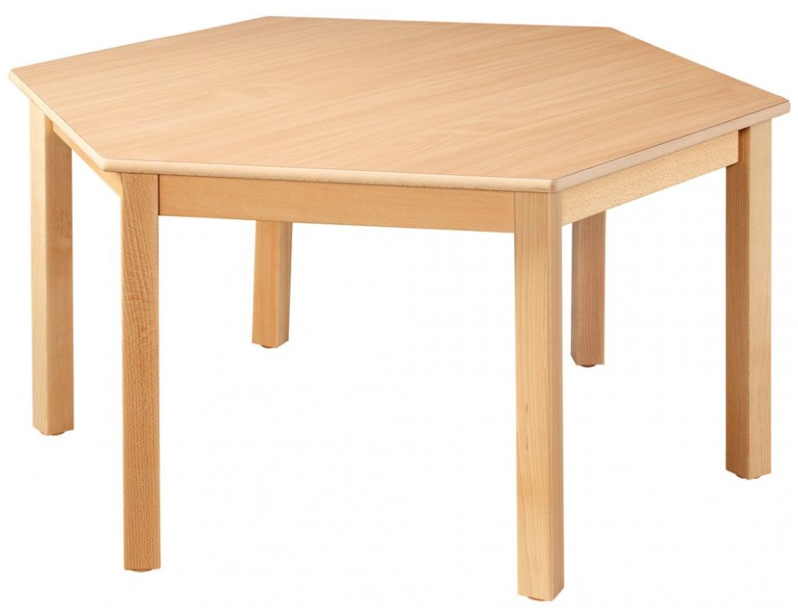

1. Označení | 2. Popis | 3. Cena
NA/03 |  | Počet | 18
 | Jídelní stůl - jídelna | Cena/ks v Kč bez DPH
 | Rozměry: dl.1200mm x š.800mm, v.520mm - 7 ks, v. 580 mm – 11 ks | Cena celkem v Kč bez DPH | 0.00
 | Materiál a konstrukce: Výškově nenastavitelný stůl z masivního dřeva. Provedení pracovní desky: dřevotříska s laminem + ABS hrana tl. 2mm. Nohy stolu jsou doplněny plastovými kluzáky. | Typové označení výrobku uchazeče:
 | Barevné provedení konstrukce: Povrchová úprava je polomatný polyuretanový lak bezbarvý. Barevné provedení desky: dekor javor, hrana ABS dekor javor
 | Schéma je ilustrativní - nadřazen popis, referenční výrobek : TVAR KLATOVY obdélníkový stůl
4. Schéma
 | 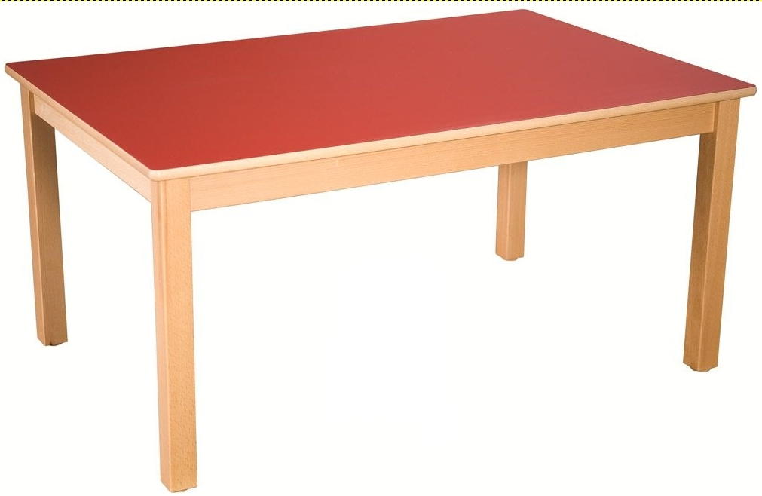

1. Označení | 2. Popis | 3. Cena
NA/04 |  | Počet | 2
 | Jídelní stůl – jídelna | Cena/ks v Kč bez DPH
 | Rozměry: l.1800mm x š.800mm x v.580mm | Cena celkem v Kč bez DPH | 0.00
 | Materiál a konstrukce: Výškově nenastavitelný stůl z masivního dřeva. Provedení pracovní desky: dřevotříska s laminem + ABS hrana tl. 2mm. Nohy stolu jsou doplněny plastovými kluzáky. | Typové označení výrobku uchazeče:
 | Barevné provedení konstrukce: Povrchová úprava je polomatný polyuretanový lak bezbarvý. Barevné provedení desky: dekor javor, hrana ABS dekor javor
 | Schéma je ilustrativní - nadřazen popis, referenční výrobek : TVAR KLATOVY obdélníkový stůl
4. Schéma
 | 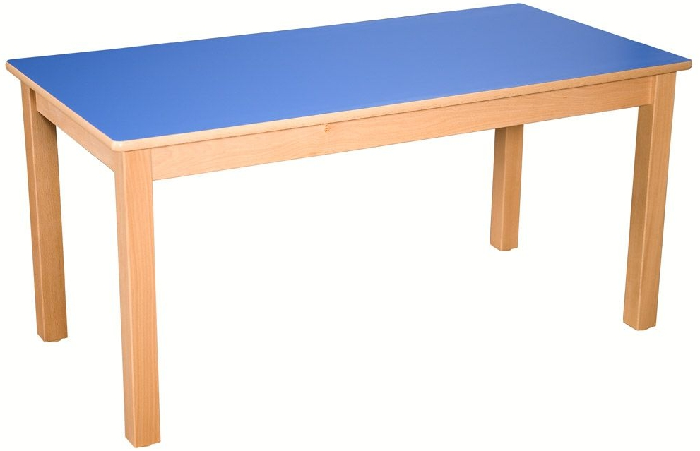

1. Označení | 2. Popis | 3. Cena
NA/05 |  | Počet | 84
 | Jídelní židlička – jídelna | Cena/ks v Kč bez DPH
 | Rozměr: výška sedáku 300mm – 28 ks výška sedáku 340mm – 56 ks | Cena celkem v Kč bez DPH | 0.00
 | Materiál a konstrukce: Stohovatelná výškově nenastavitelná židle. Konstrukce je z masivního bukového dřeva, sedák a opěrák je tvořen ztvrzeného plastu. Nohy židle jsou doplněny plastovými kluzáky. | Typové označení výrobku uchazeče:
 | Barevné provedení konstrukce: Povrchová úprava je polomatný polyuretanový lak bezbarvý. Barevné provedení sedáku a opěrky: barva žlutá
 | Schéma je ilustrativní - nadřazen popis, referenční výrobek : TVAR KLATOVY, židle VIGO
4. Schéma
 | 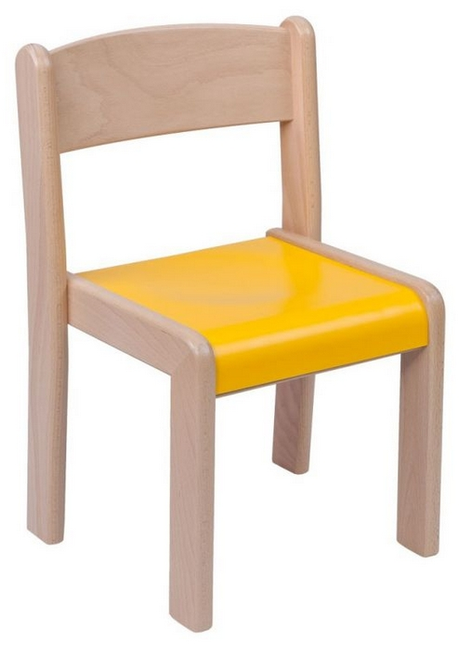

1. Označení | 2. Popis | 3. Cena
NA/06 |  | Počet | 2
 | Učitelský stůl – jídelna | Cena/ks v Kč bez DPH
 | Rozměry: 1200mm x 800mm x 700mm | Cena celkem v Kč bez DPH | 0.00
 | Materiál a konstrukce: Výškově nenastavitelný stůl z masivního dřeva. Provedení pracovní desky: dřevotříska s laminem + ABS hrana tl. 2mm. Nohy stolu jsou doplněny plastovými kluzáky. | Typové označení výrobku uchazeče:
 | Barevné provedení konstrukce: Povrchová úprava je polomatný polyuretanový lak bezbarvý. Barevné provedení desky: dekor javor, hrana ABS dekor javor
 | Schéma je ilustrativní - nadřazen popis, referenční výrobek : TVAR KLATOVY
4. Schéma

1. Označení | 2. Popis | 3. Cena
NA/07 |  | Počet | 8
 | Židle pro učitelky – jídelna | Cena/ks v Kč bez DPH
 | Rozměry: výška sedáku 420 mm | Cena celkem v Kč bez DPH | 0.00
 | Materiál a konstrukce: Stohovatelná výškově nenastavitelná židle. Konstrukce je z masivního bukového dřeva, sedák a opěrák je tvořen z vícevrstvé bukové překližky. Nohy židle jsou doplněny plastovými kluzáky. | Typové označení výrobku uchazeče:
 | Barevné provedení konstrukce, sedáku a opěrky: Povrchová úprava je polomatný polyuretanový lak bezbarvý.
 | Schéma je ilustrativní - nadřazen popis, referenční výrobek : TVAR KLATOVY, židle TIM
4. Schéma

1. Označení | 2. Popis | 3. Cena
NA/08 |  | Počet | 3
 | Učitelský stůl – herny | Cena/ks v Kč bez DPH
 | Rozměry: 1200mm x 800mm x 760mm | Cena celkem v Kč bez DPH | 0.00
 | Materiál a konstrukce: Výškově nenastavitelný stůl z masivního dřeva. Provedení pracovní desky: dřevotříska s laminem + ABS hrana tl. 2mm. Nohy stolu jsou doplněny plastovými kluzáky. | Typové označení výrobku uchazeče:
 | Barevné provedení konstrukce: Povrchová úprava je polomatný polyuretanový lak bezbarvý. Barevné provedení desky: dekor javor, hrana ABS dekor javor
 | Schéma je ilustrativní - nadřazen popis, referenční výrobek : TVAR KLATOVY
4. Schéma
 | 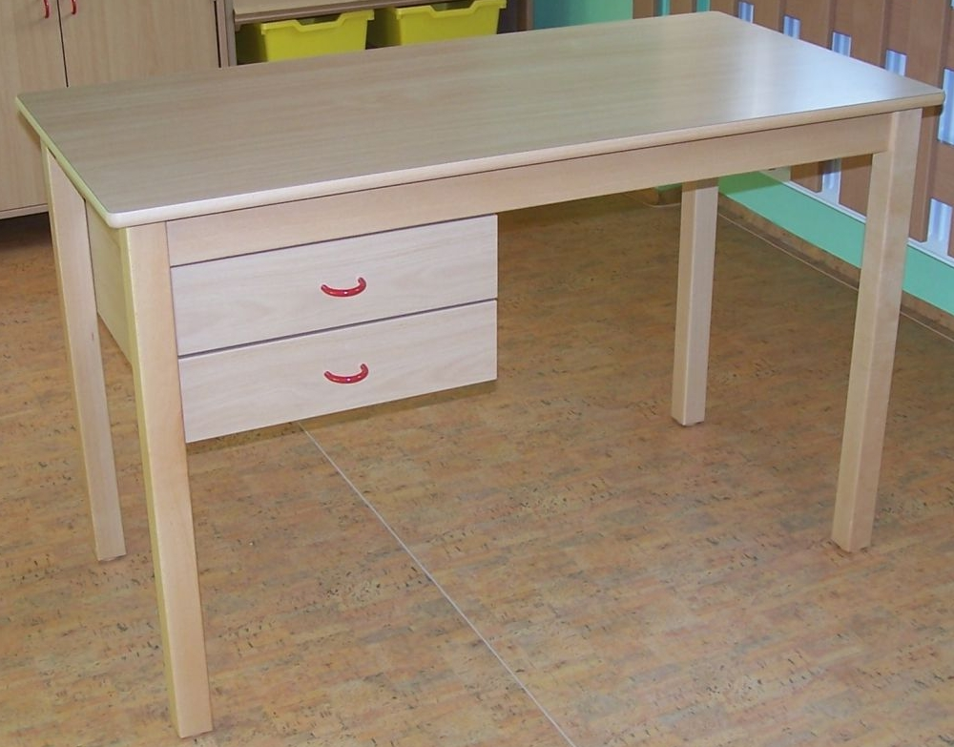

1. Označení | 2. Popis | 3. Cena
NA/09 |  | Počet | 3
 | Učitelská židle – herny | Cena/ks v Kč bez DPH
 | Rozměr: specifikace 5/6 | Cena celkem v Kč bez DPH | 0.00
 | Materiál a konstrukce: Výškově nastavitelná otočná židle na kříži s pístem a kluzáky. Na podnoži je umístěn šálový sedák z bukové překližky. Židle bude doplněna o čalouněný panýlek (podsedák). | Typové označení výrobku uchazeče:
 | Barevné provedení kovové konstrukce: prášková vypalovaná základní šedá RAL 7035 (plast koncovky šedé) Barevné provedení sedáku a opěrky: Šálový sedák –překližka - javor medový s pevným čalouněným panelem na sedáku tmavě šedé barvy
 | Schéma je ilustrativní - nadřazen popis, referenční výrobek : SANTAL židle VAŠ_P
4. Schéma
 | 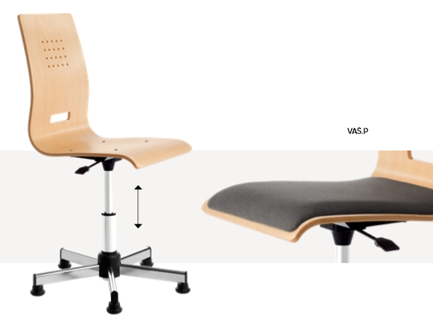

1. Označení | 2. Popis | 3. Cena
NA/10 |  | Počet | 3
 | Konferenční stůl – sborovna | Cena/ks v Kč bez DPH
 | Rozměry: 2400mm x 1000mm x 742mm | Cena celkem v Kč bez DPH | 0.00
 | Materiál a konstrukce: Pevná pracovní deska, výškově nenastavitelný. Pracovní deska je dřevotřísková oboustranně laminovaná s 2 mm ABS hranou. Kovová konstrukce je tvořena uzavřenými ocelovými profily průřezu cca 55 x 25mm. | Typové označení výrobku uchazeče:
 | Barevné provedení kovové konstrukce: prášková vypalovaná bílá RAL 9010 Barevné provedení desky stolu: bílá
 | Schéma je ilustrativní - nadřazen popis, referenční výrobek : INTERIER ŘÍČANY ALFA 420
4. Schéma
 | 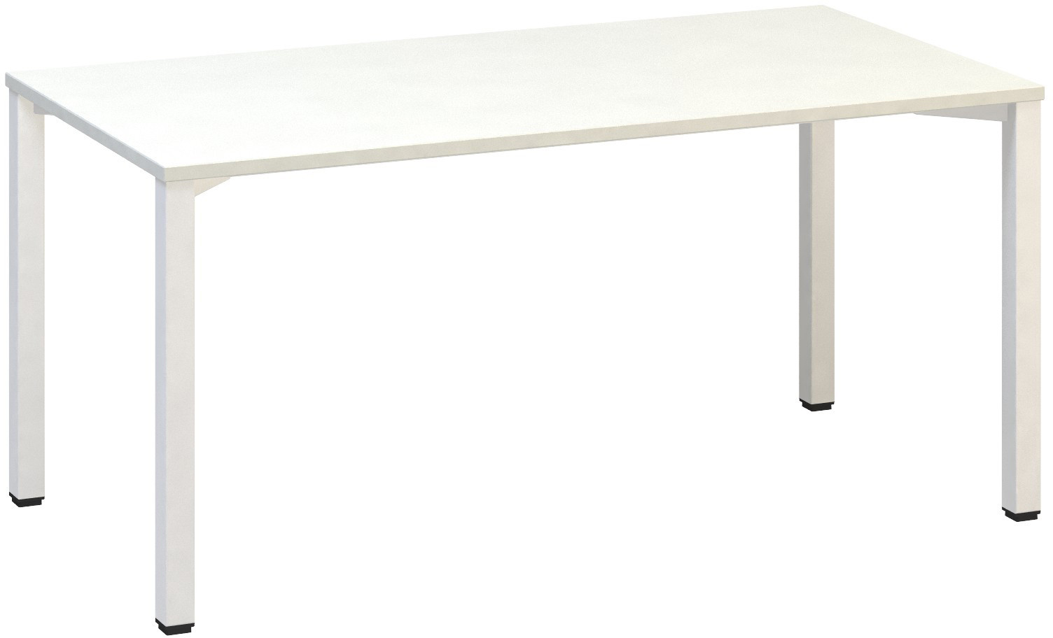

1. Označení | 2. Popis | 3. Cena
NA/11 |  | Počet | 27
 | Konferenční židle – sborovna | Cena/ks v Kč bez DPH
 | Rozměry: standardní pro dospělou osobu | Cena celkem v Kč bez DPH | 0.00
 | Materiál a konstrukce: Konferenční židle výškově nenastavitelná, kovová podnož, plastové područky, sedák čalouněný, opěrák ze síťoviny | Typové označení výrobku uchazeče:
 | Barevné provedení: prášková barva černá, černé čalounění, černá síťovina, černý plast
 | Schéma je ilustrativní - nadřazen popis, referenční výrobek : INTERIÉR ŘÍČANY, židle SIDIZ
4. Schéma
 | 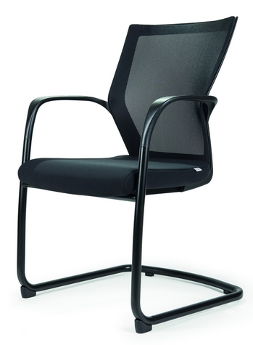

1. Označení | 2. Popis | 3. Cena
NA/12A |  | Počet | 1
 | Kancelářský stůl – kancelář hospodářky | Cena/ks v Kč bez DPH
 | Rozměry: dl.1800mm x š. 800mm x h.742 mm | Cena celkem v Kč bez DPH | 0.00
 | Materiál a konstrukce: Pevná pracovní deska, výškově nenastavitelný. Pracovní deska je dřevotřísková oboustranně laminovaná s 2 mm ABS hranou. Kovová konstrukce je tvořena uzavřenými ocelovými profily. | Typové označení výrobku uchazeče:
 | Barevné provedení kovové konstrukce: prášková vypalovaná bílá RAL 9010 Barevné provedení desky stolu: bílá
 | Schéma je ilustrativní - nadřazen popis, referenční výrobek : INTERIER ŘÍČANY ALFA 200
4. Schéma

1. Označení | 2. Popis | 3. Cena
NA/12B |  | Počet | 1
 | Kancelářský stůl s vykrojenou pracovní deskou – kancelář ředitelky | Cena/ks v Kč bez DPH
 | Rozměry: l.1800mm x š. 1200/800mm x h.742 mm, pravý | Cena celkem v Kč bez DPH | 0.00
 | Materiál a konstrukce: Pevná pracovní deska, výškově nenastavitelný. Pracovní deska je dřevotřísková oboustranně laminovaná s 2 mm ABS hranou. Kovová konstrukce je tvořena uzavřenými ocelovými profily. | Typové označení výrobku uchazeče:
 | Barevné provedení kovové konstrukce: prášková vypalovaná bílá RAL 9010 Barevné provedení desky stolu: bílá
 | Schéma je ilustrativní - nadřazen popis, referenční výrobek : INTERIER ŘÍČANY ALFA 200
4. Schéma
 | 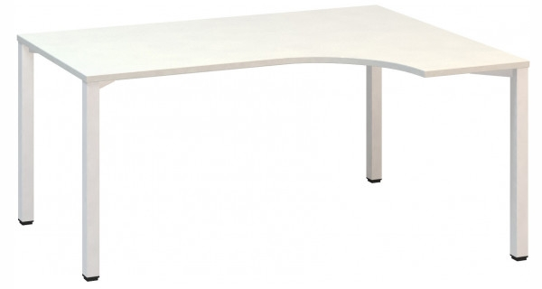

1. Označení | 2. Popis | 3. Cena
NA/13 |  | Počet | 2
 | Kancelářský kontejner – kancelář ředitelky a hospodářky | Cena/ks v Kč bez DPH
 | Rozměry: š.443 mm x v.600 mm x h.600 mm | Cena celkem v Kč bez DPH | 0.00
 | Materiál a konstrukce: Dřevotřískové desky oboustranně laminovaná tl. cca 22 mm s 2 mm ABS hranou. Kontejner bude vybaven plastovými kolečky. Vybavení – centrální zámek, zásuvky mají systém blokace. | Typové označení výrobku uchazeče:
 | Barevné provedení: bílá
 | Schéma je ilustrativní - nadřazen popis, referenční výrobek : INTERIER ŘÍČANY ALFA 500
4. Schéma
 | 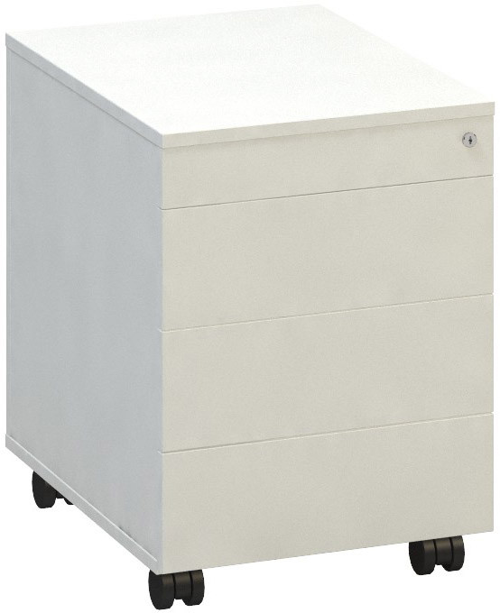

1. Označení | 2. Popis | 3. Cena
NA/14 |  | Počet | 2
 | Kancelářská židle – kancelář ředitelky a hospodářky | Cena/ks v Kč bez DPH
 | Rozměry: standardní pro dospělou osobu | Cena celkem v Kč bez DPH | 0.00
 | Materiál a konstrukce: Kancelářská židle otočná vybavená synchronní mechanikou, čalouněný sedák, síťovaný opěrák, výškově stavitelné područky, plynový píst, černý kříž a kolečka vhodná na všechny povrchy, černá. | Typové označení výrobku uchazeče:
 | Barevné provedení: černá
 | Schéma je ilustrativní - nadřazen popis Referenční výrobek: INTERIER ŘÍČANY ALFA SIDIZ KANCELÁŘSKÁ
4. Schéma
 | 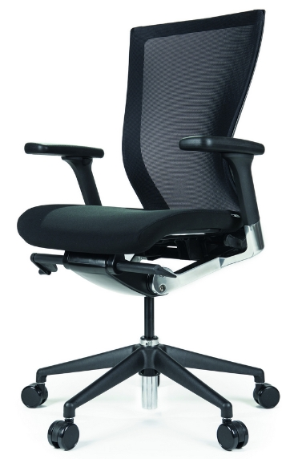

1. Označení | 2. Popis | 3. Cena
NA/15 |  | Počet | 56
 | Matrace | Cena/ks v Kč bez DPH
 | Rozměry: 1400 x 600 x 80 mm | Cena celkem v Kč bez DPH | 0.00
 | Materiál a konstrukce: polyuretanová pěna. Potah je možné odzipovat a prát v pračce. Spodní strana matrace opatřena omyvatelnou látkou. | Typové označení výrobku uchazeče:
 | Barevné provedení: červená s potiskem
 | Schéma je ilustrativní - nadřazen popis Referenční výrobek: TVAR KLATOVY matrace 140 x 60 x 8, kód: N1039
4. Schéma
 | 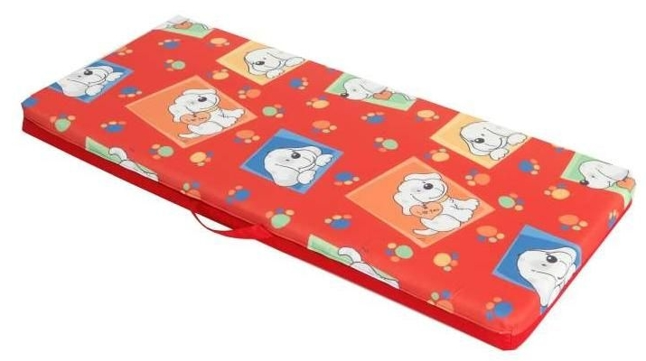

1. Označení | 2. Popis | 3. Cena
NA/16 |  | Počet | 56
 | Židle venkovní | Cena/ks v Kč bez DPH
 | Rozměry a počty:výška sedáku 300mm – 18 ks (terasa 2.n.p.)výška sedáku 340mm – 12 ks (terasa 2.n.p.)výška sedáku 260mm – 10 ks (terasa přízemí)výška sedáku 300mm – 11 ks (terasa přízemí)výška sedáku 340mm – 5 ks (terasa přízemí) | Cena celkem v Kč bez DPH | 0.00
 | Materiál a konstrukce: plast | Typové označení výrobku uchazeče:
 | Barevné provedení: žlutá
 | Schéma je ilustrativní - nadřazen popis Referenční výrobek: NOMILAND, kód: YC1435ZL
4. Schéma
 | 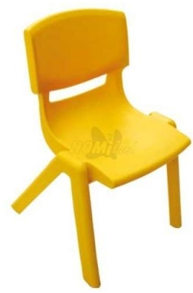

1. Označení | 2. Popis | 3. Cena
NA/17A |  | Počet | 5
 | Venkovní kulatý stůl + nohy(terasa 2.np) | Cena/ks v Kč bez DPH
 | Rozměry: průměr stolu 1150 mmPočet kusů:3ksvýška desky stolu 520mm2 ksvýška desky stolu 580mm | Cena celkem v Kč bez DPH | 0.00
 | Materiál a konstrukce: plast, nohy stolu kovové výškově nastavitelné | Typové označení výrobku uchazeče:
 | Barevné provedení: žlutá
 | Schéma je ilustrativní - nadřazen popis Referenční výrobek: NOMILAND,kód: stůl: YC004ZL, nohy: YC2402ZL, židle: YC1435ZL
4. Schéma
 | 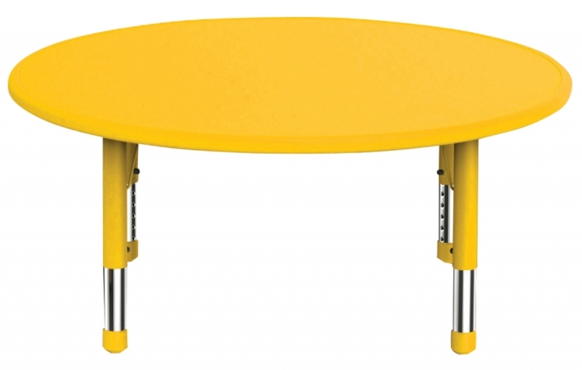

1. Označení | 2. Popis | 3. Cena
NA/17B |  | Počet | 5
 | Venkovní půlkulatý stůl + nohy (terasa přízemí) | Cena/ks v Kč bez DPH
 | Rozměry: stůl 1650 x 900 mmPočet kusů:3ksvýška desky stolu 520mm2 ksvýška desky stolu 580mm | Cena celkem v Kč bez DPH | 0.00
 | Materiál a konstrukce: plast, nohy stolu kovové výškově nastavitelné | Typové označení výrobku uchazeče:
 | Barevné provedení: žlutá
 | Schéma je ilustrativní - nadřazen popis Referenční výrobek: NOMILAND, kód: stůl: YC005ZL, nohy: YC2402ZL
4. Schéma
 | 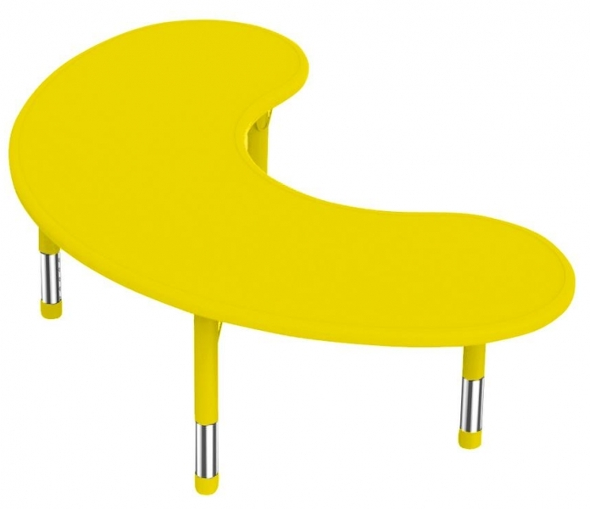

1. Označení | 2. Popis | 3. Cena
NA/18 |  | Počet | 4
 | Nástěnka provázková – šatna 1.08, 1.18, 2.03 | Cena/ks v Kč bez DPH
 | Rozměry: š. 2000mm x v.880mm, provázkové osnovy 3 m. | Cena celkem v Kč bez DPH | 0.00
 | Popis: Dvoudílná dřevěná dekorace s kovovými očky a provázkovými osnovami, na kterou lze umístit výtvarné práce dětí. Materiál: Barevně lakovaná dřevotřísková MDF deska, buková překližka, provázek, kovová očka. Počty: 4ks – skokan 1ks (1.08), kopretiny 1ks (1.18), listy 2ks (2.03) | Typové označení výrobku uchazeče:
 | Barevné provedení: barevný lak
 | Schéma je ilustrativní - nadřazen popis Referenční výrobek: LOKKI, kód produktu: 2018083 – skokan (1ks), LOKKI, kód produktu: 2018101 - kopretiny a broučci (1ks), LOKKI, kód produktu-listy: 2018172 (2ks)
4. Schéma
 | 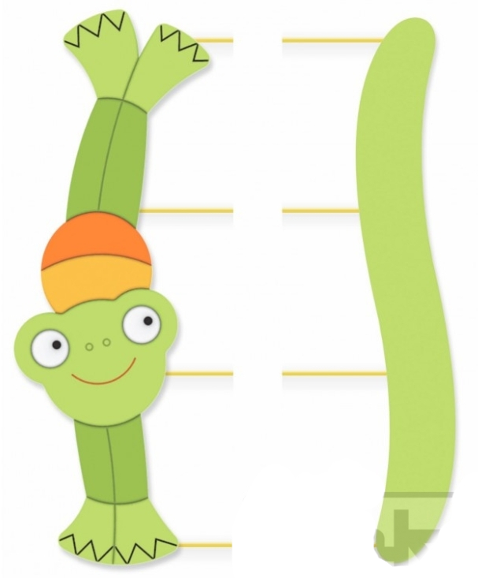 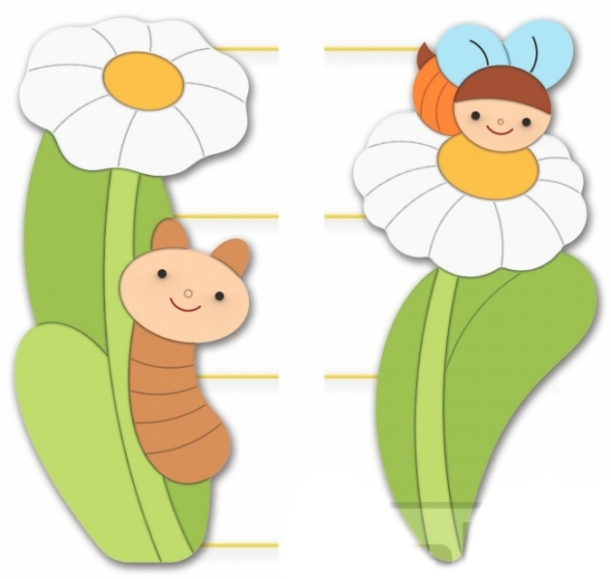 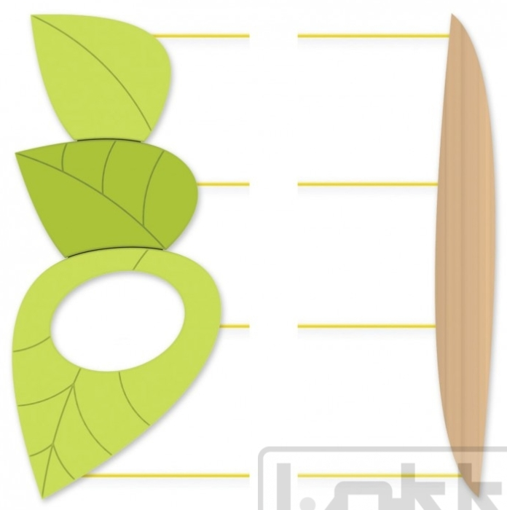

1. Označení | 2. Popis | 3. Cena
NA/19 |  | Počet | 1
 | Stojan drátěný nástěnný – hala 1.03 | Cena/ks v Kč bez DPH
 | Rozměry: š. 230mm x v.780mm, hl. 80 mm | Cena celkem v Kč bez DPH | 0.00
 | Materiál: kov | Typové označení výrobku uchazeče:
 | Barevné provedení: práškový stříbrný lak
 | Schéma je ilustrativní - nadřazen popis Referenční výrobek: B2B PARTNER, kód produktu: 420025
4. Schéma

1. Označení | 2. Popis | 3. Cena
NA/20 |  | Počet | 5
 | Nástěnka magnetická – hala 1.03, herny 1.12, 1.22, sborovna 1.38, ředitelna 1.37 | Cena/ks v Kč bez DPH
 | Rozměry: 1800 x 1000 mm, celková tloušťka tabule cca 10mm | Cena celkem v Kč bez DPH | 0.00
 | Materiál a konstrukce: kovový hliníková rám tl. cca 13mm lakovaný plech magnetický určený k popisování smazatelnými popisovači | Typové označení výrobku uchazeče:
 | Barevné provedení: rám z anodovaného hliníku, plech bílý lesklý
 | Schéma je ilustrativní - nadřazen popis ALLBOARDS, kód produktu: EX1810
4. Schéma
 | 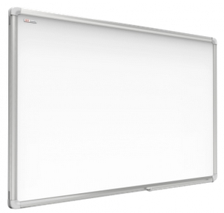

1. Označení | 2. Popis | 3. Cena
NA/21 |  | Počet | 5
 | Nástěnka magnetická – herna 2.08, šatna 1.18, 2.03 | Cena/ks v Kč bez DPH
 | Rozměry: 1200 x 1000 mm, celková tloušťka tabule cca 10mm | Cena celkem v Kč bez DPH | 0.00
 | Materiál a konstrukce: Kovový hliníková rám tl. cca 13mm. Lakovaný plech magnetický určený k popisování smazatelnými popisovači. Počty: 1ks (1.18), 1ks (2.03), 2ks (2.08) | Typové označení výrobku uchazeče:
 | Barevné provedení: rám z anodovaného hliníku, plech bílý lesklý
 | Schéma je ilustrativní - nadřazen popis ALLBOARDS, kód produktu: EX1210
4. Schéma

1. Označení | 2. Popis | 3. Cena
NA/22 |  | Počet | 7
 | Kovový regál – sklad 1.02 | Cena/ks v Kč bez DPH
 | Rozměry: hl.450mm x š.1000mm x v.2000mm, 5 polic, nosnost polic 150kg | Cena celkem v Kč bez DPH | 0.00
 | Materiál a konstrukce: pozinkovaný plech šroubovaný | Typové označení výrobku uchazeče:
 | Barevné provedení: pozinkovaný plech
 | Schéma je ilustrativní - nadřazen popis Referenční výrobek: BIEDRAX, kód: SR45100200/150Z5
4. Schéma
 | 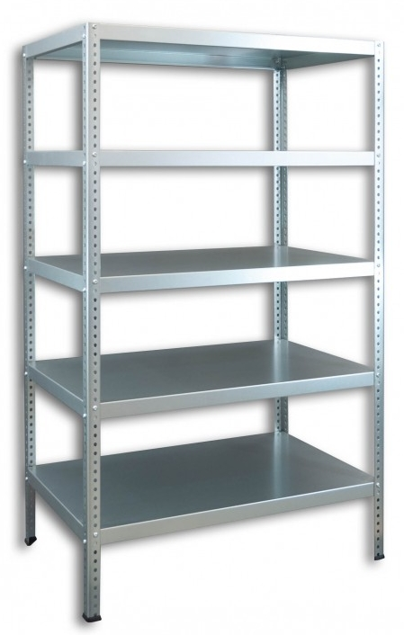

1. Označení | 2. Popis | 3. Cena
NA/23 |  | Počet | 1
 | Obchůdek – herna 2.08 | Cena/ks v Kč bez DPH
 | Rozměry: š. 1350 mm x hl. 780 mm v.1460 mm | Cena celkem v Kč bez DPH | 0.00
 | Popis: Obchůdek z masivní dřevěnou konstrukcí. Lze využít i jako divadélko s oponou. Materiál: kostra - bukový masiv; korpus a police - kvalitní barevná lamino deska; dekorace - MDF barevně lakovaná deska | Typové označení výrobku uchazeče:
 | Barevné provedení: barevný lak
 | Schéma je ilustrativní - nadřazen popis Referenční výrobek: LOKKI, kód produktu: 5016115L
4. Schéma
 | 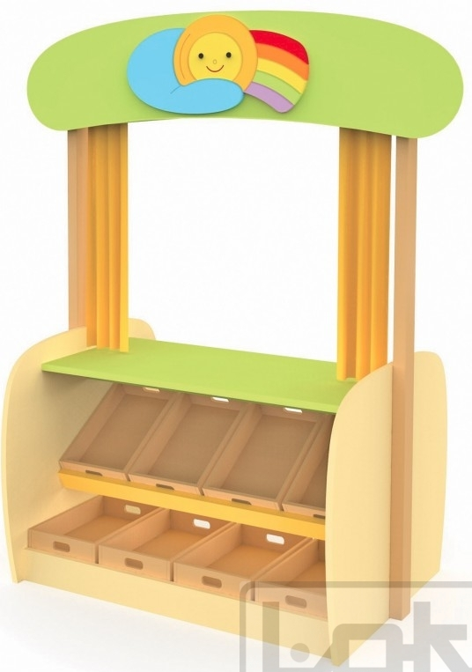

1. Označení | 2. Popis | 3. Cena
NA/24 |  | Počet | 3
 | Pracovní stůl BOSCH – herna 2.08 | Cena/ks v Kč bez DPH
 | Rozměry: cca š. 960 mm x hl. 570 mm, pracovní stůl má celkem caa 77 součástek na hraní. | Cena celkem v Kč bez DPH | 0.00
 | Materiál: plast | Typové označení výrobku uchazeče:
 | Barevné provedení: různé barvy
 | Schéma je ilustrativní - nadřazen popis Referenční výrobek: POMPO, značka KLEIN, kód produktu: 8574
4. Schéma
 | 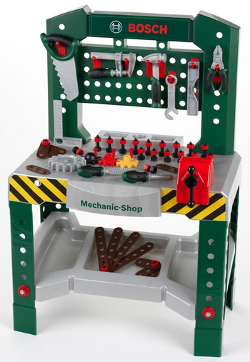

1. Označení | 2. Popis | 3. Cena
NA/25 |  | Počet | 1
 | Molitanový hrad – herna 2.08 | Cena/ks v Kč bez DPH
 | Rozměry: sestava z 30 dílů, nejmenší prvek cca 200 x 200 x 200 mm, největší prvek cca 1200 x 400 x 400 mm | Cena celkem v Kč bez DPH | 0.00
 | Materiál: molitan s látkovým potahem | Typové označení výrobku uchazeče:
 | Barevné provedení: různé barvy
 | Schéma je ilustrativní - nadřazen popis Referenční výrobek: NABYTEKPROSKOLKY.CZ, kód produktu: NS0435
4. Schéma
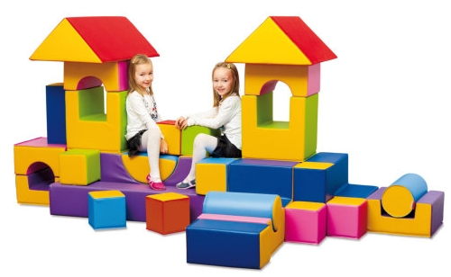

1. Označení | 2. Popis | 3. Cena
NA/26 |  | Počet | 2
 | Odpočinkový koutek – herny 1.12, 1.22 | Cena/ks v Kč bez DPH
 | Rozměry: cca 1400 mm x 1400 mm x 70 mm, rozměr polštářů: prům. cca 300mm, délka cca 1400 a 1100 mm | Cena celkem v Kč bez DPH | 0.00
 | Materiál: Molitan v kombinaci s koženkou a odolnou textilií ze 100% polyesteru. Spodní strana matrace je opatřená protiskluzovou vrstvou. | Typové označení výrobku uchazeče:
 | Barevné provedení: různé barvy, motiv louky
 | Schéma je ilustrativní - nadřazen popis Referenční výrobek: NOMILAND, kód produktu: EDF200509
4. Schéma
 | 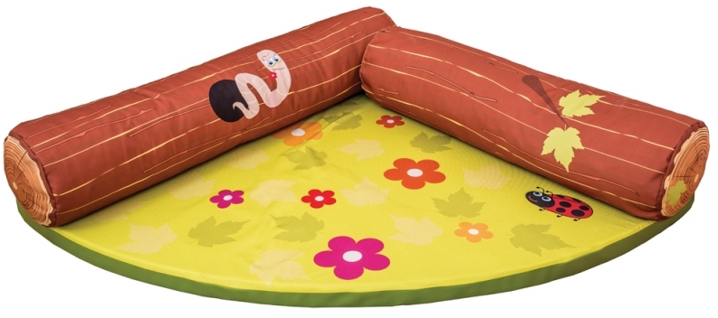

1. Označení | 2. Popis | 3. Cena
NA/27 |  | Počet | 2
 | Relaxační koutek – herna 2.08 | Cena/ks v Kč bez DPH
 | Rozměry: cca 1400 mm x 1400 mm x 70 mm, rozměr polštářů: prům. cca 300mm, délka 1400 a 1100 mm | Cena celkem v Kč bez DPH | 0.00
 | Materiál: Molitan v kombinaci s koženkou a odolnou textilií ze 100% polyesteru. Spodní strana matrace je opatřená protiskluzovou vrstvou. | Typové označení výrobku uchazeče:
 | Barevné provedení: různé barvy, motiv louky
 | Schéma je ilustrativní - nadřazen popis Referenční výrobek: NOMILANDkód produktu-matrace: EDF200507, kód-polštář: EDF200510, kód polštář: EDF200514
4. Schéma
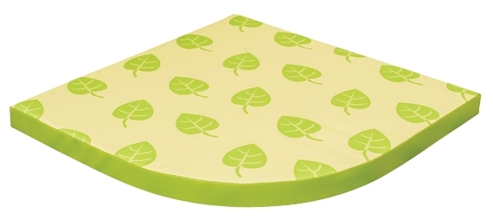 | 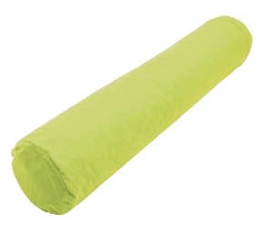

1. Označení | 2. Popis | 3. Cena
NA/28 |  | Počet | 1
 | Nástěnka krokodýl – herna 1.22 | Cena/ks v Kč bez DPH
 | Rozměry: cca délka 1870 mm x v. 610 mm x hl. 20 mm | Cena celkem v Kč bez DPH | 0.00
 | Materiál: dřevěná deska s dřevěnými prvky Popis: Nástěnný labyrint rozvíjí dětské myšlení a motoriku. Dětská dřevěná deska k přichycení na zeď. Celek se skládá z 5 částí, každá část obsahuje jiný prvek (bludiště magnetické i korálkové, labyrinty, zvukové prvky, zrcadlo…) | Typové označení výrobku uchazeče:
 | Barevné provedení: lak, různé barvy
 | Schéma je ilustrativní - nadřazen popis Referenční výrobek: NABYTEKPROSKOLKY.CZ, kód produktu: VG5034
4. Schéma
 | 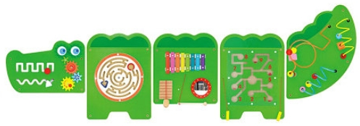

1. Označení | 2. Popis | 3. Cena
NA/29 |  | Počet | 1
 | Nástěnka hroch – herna 1.12 | Cena/ks v Kč bez DPH
 | Rozměry: cca délka 910 mm x v. 320 mm x hl. 50 mm | Cena celkem v Kč bez DPH | 0.00
 | Materiál: dřevěná deska s dřevěnými prvky Popis: Nástěnný labyrint rozvíjí dětské myšlení a motoriku. Dětská dřevěná deska k přichycení na zeď. Obsahuje počítadlo, labyrint, zrcadlo, otočná ozubená kola. | Typové označení výrobku uchazeče:
 | Barevné provedení: lak, různé barvy
 | Schéma je ilustrativní - nadřazen popis Referenční výrobek: NABYTEKPROSKOLKY.CZ, kód produktu: VG5047
4. Schéma
 | 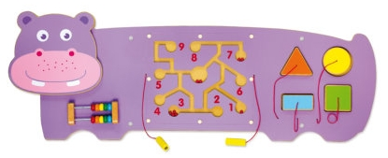

1. Označení | 2. Popis | 3. Cena
NA/30 |  | Počet | 1
 | Nástěnka letadlo – herna 2.08 | Cena/ks v Kč bez DPH
 | Rozměry: cca délka 1800 mm x v. 660 mm x hl. 50 mm | Cena celkem v Kč bez DPH | 0.00
 | Materiál: dřevěná deska s dřevěnými prvky Popis:Nástěnný labyrint rozvíjí dětské myšlení a motoriku. Dětská dřevěná deska k přichycení na zeď. Celek se skládá z 5 částí, každá část obsahuje jiný prvek (bludiště magnetické i korálkové, labyrinty, zvukové prvky, hodiny…) | Typové označení výrobku uchazeče:
 | Barevné provedení: lak, různé barvy
 | Schéma je ilustrativní - nadřazen popis Referenční výrobek: NABYTEKPROSKOLKY.CZ, kód produktu: VG5014
4. Schéma
 | 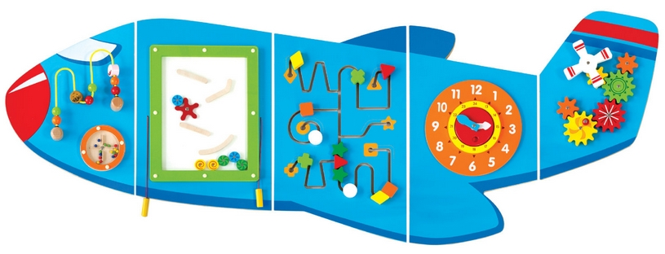

1. Označení | 2. Popis | 3. Cena
NA/31 |  | Počet | 1
 | Nástěnka kůň – herna 1.22 | Cena/ks v Kč bez DPH
 | Rozměry: ccadélka 1800 mm x v. 660 mm x hl. 50 mm | Cena celkem v Kč bez DPH | 0.00
 | Materiál: dřevěná deska s dřevěnými prvky Popis: Nástěnný labyrint rozvíjí dětské myšlení a motoriku. Dětská dřevěná deska k přichycení na zeď. Obsahuje labyrint, otočná ozubená kola. | Typové označení výrobku uchazeče:
 | Barevné provedení: lak, různé barvy
 | Schéma je ilustrativní - nadřazen popis Referenční výrobek: NABYTEKPROSKOLKY.CZ, kód produktu: VG0678
4. Schéma

1. Označení | 2. Popis | 3. Cena
NA/32 |  | Počet | 1
 | Nástěnka žirafa – herna 2.08 | Cena/ks v Kč bez DPH
 | Rozměry: cca 550 mm x v. 360 mm x hl. 50 mm | Cena celkem v Kč bez DPH | 0.00
 | Materiál: dřevěná deska s dřevěnými prvky Popis: Nástěnný labyrint rozvíjí dětské myšlení a motoriku. Dětská dřevěná deska k přichycení na zeď. Obsahuje cca 16 dílků skládajících se ze čtyř hádanek zobrazujících ovoce: banán, jablko, jahoda, hroznové víno. | Typové označení výrobku uchazeče:
 | Barevné provedení: lak, různé barvy
 | Schéma je ilustrativní - nadřazen popis Referenční výrobek: NABYTEKPROSKOLKY.CZ, kód produktu: VG0680
4. Schéma

1. Označení | 2. Popis | 3. Cena
NA/33 |  | Počet | 1
 | Nástěnka krokodýl – herna 1.12 | Cena/ks v Kč bez DPH
 | Rozměry: cca délka 1500 mm x v. 530 mm x hl. 40 mm | Cena celkem v Kč bez DPH | 0.00
 | Materiál: dřevěná deska s dřevěnými prvky Popis: Nástěnný labyrint rozvíjí dětské myšlení a motoriku. Dětská dřevěná deska k přichycení na zeď. Skládá se z několika částí, které tvoří dohromady tvar krokodýla. 2 části obsahují další prvky (3 labyrinty a 2 volanty s kuličkami). Složeno celkem z cca 10 kusů. | Typové označení výrobku uchazeče:
 | Barevné provedení: lak, různé barvy
 | Schéma je ilustrativní - nadřazen popis Referenční výrobek: NABYTEKPROSKOLKY.CZ, kód produktu: CI8073
4. Schéma
 | 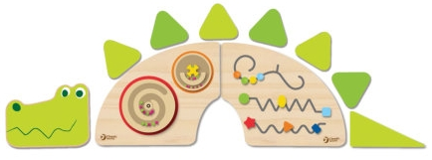

1. Označení | 2. Popis | 3. Cena
NA/34 |  | Počet | 3
 | Stolek na výtvarné potřeby – sklady u heren 1.14, 1.24, 2.10 | Cena/ks v Kč bez DPH
 | Rozměry: cca délka 750 mm x v. 705 mm x hl. 400 mm | Cena celkem v Kč bez DPH | 0.00
 | Materiál: laminovaná dřevotříska Popis: Skříňka obsahuje 3 poličky nad sebou, které slouží k odkládání výtvarných pomůcek. Skříňka je na kolečkách, což umožňuje její snadný přesun. | Typové označení výrobku uchazeče:
 | Barevné provedení: barevné lamino
 | Schéma je ilustrativní - nadřazen popis Referenční výrobek: NOMILAND, kód produktu:UZ10604
4. Schéma
 | 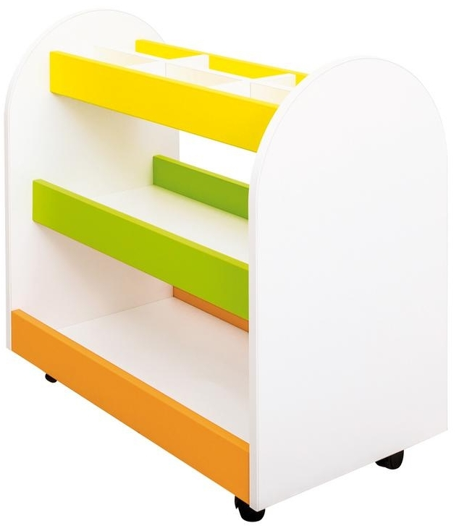

1. Označení | 2. Popis | 3. Cena
NA/35 |  | Počet | 3
 | Rehabilitační hruška – herny 1.12, 1.22, 2.08 | Cena/ks v Kč bez DPH
 | Rozměry: cca průměr 700 mm, výška 750 mm | Cena celkem v Kč bez DPH | 0.00
 | Materiál: Měkká pohodlná sedačka vyplněná granulátem se dokonale přizpůsobí postavě. Povrch je vyrobený z kvalitní koženky, která se snadno udržuje. | Typové označení výrobku uchazeče:
 | Barevné provedení: zelená
 | Schéma je ilustrativní - nadřazen popis Referenční výrobek: NOMILAND, kód produktu:EDF17190
4. Schéma
 | 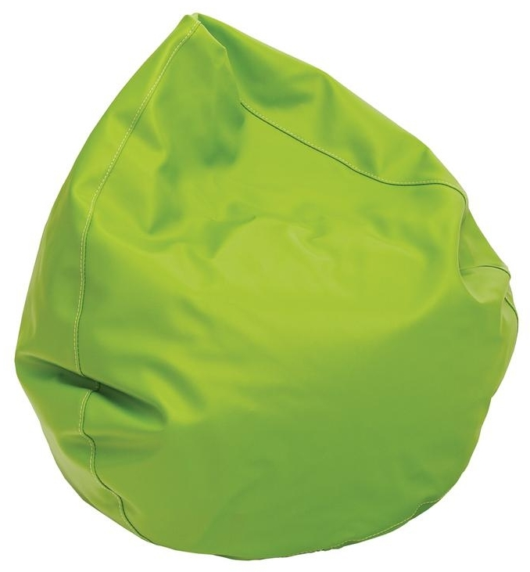

1. Označení | 2. Popis | 3. Cena
NA/36 |  | Počet | 3
 | Kuchyňka – herny 1.12, 1.22, 2.08 | Cena/ks v Kč bez DPH
 | Rozměry: cca š. 800 mm, v. 1350 mm, hl. 390 mm | Cena celkem v Kč bez DPH | 0.00
 | Popis: Dětská kuchyňka s troubou, dřezem a varnou plochou. Horní skříňky s mikrovlnnou troubou. Materiál: Laminovaná dřevotříska – odstín javor. Pracovní deska, mikrovlnka, jakož i trouba jsou vyrobeny ze stříbrné laminované dřevotřísky, což umocňuje její exkluzivní design. Rám kolem pracovní desky zabraňuje možnosti padání kuchyňského nářadí za kuchyňku. | Typové označení výrobku uchazeče:
 | Barevné provedení: lamino – dekor javor, zelená, žlutá, šedá
 | Schéma je ilustrativní - nadřazen popis Referenční výrobek: NOMILAND, kód produktu:UZ75630
4. Schéma
 | 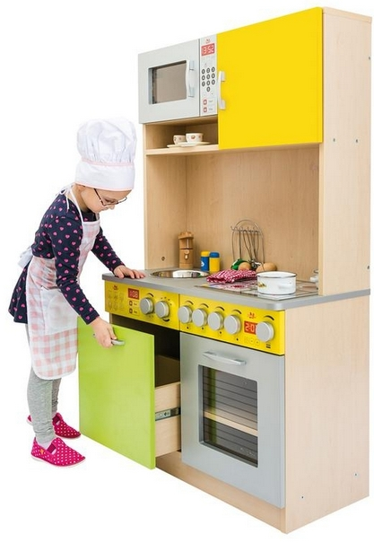

1. Označení | 2. Popis | 3. Cena
NA/37 |  | Počet | 3
 | Interaktivní TV – herny 1.12, 1.22, 2.08 | Cena/ks v Kč bez DPH
 | Rozměry: cca uhlopříčka minimálně 86“ (217 cm) | Cena celkem v Kč bez DPH | 0.00
 | Popis: Interaktivní displej s dotykovou technologií vhodný pro montáž na zvedací stojan, uhlopříčka minimálně 86“, rozlišení 3840 x 2160 4K UHD, až 10 dotyků současně, kontrast 1200:1, rozhraní VGA, 3x HDMI, USB, integrované reproduktory minimálně 2x 12W, obrazovka s odolným temperovaným sklem s antireflexní úpravou nebo matná možnost použití i bez připojení PC, sestava s USFF PC OS Win10 s 20ti výukovými aplikacemi, možnost bezdrátového přenos obrazu, možnost připojení do sítě a k internetu. Výškově stavitelný stojan s pevnou konstrukcí (systém 3TAB), s možností plynulého nastavení výšky v rozsahu minimálně 70 cm. Dodávka musí zahrnovat dopravu, odbornou montáž, instalaci a zaškolení v užívaní v místě plnění. Záruka 36 měsíců. | Typové označení výrobku uchazeče:
 | Barevné provedení: šedá / černá / stříbrná
 | Schéma je ilustrativní - nadřazen popis Referenční výrobek: Interaktivní panel Vestel IFD86TH650B (86") – 3Tab86 Boxed +stavitelný držák
4. Schéma | 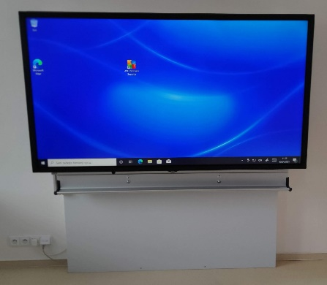

1. Označení | 2. Popis | 3. Cena
NA/38 |  | Počet | 2
 | Notebook + monitor – ředitelna 1.37, hospodářka 1.55 | Cena/ks v Kč bez DPH
 | Rozměry: cca notebook min. 15,6“, notebook min. 23,8“ | Cena celkem v Kč bez DPH | 0.00
 | Popis: NTB - Výkon procesoru min. 5000 bodů dle www.cpubenchmark.net, displej LED IPS o velikosti minimálně 15,6"", RAM 8GB DDR4, integrované úložiště SSD min. 256GB, Wi-Fi 802.11ac, Bluetooth, HD kamera, 3x USB z toho 2x USB 3.1, HDMI, GLAN, čtečka karet, klávesnice CZ s numerickou částí, webkamera s mikrofonem, operační systém Windows 10 CZ v nejnovější verzi s možností připojení do domény. Záruka 3 roky, servis u zákazníka do druhého pracovního dne. Zadavatel požaduje SW z důvodu kompatibility s již používaným SW, kdy nevzniknou zadavateli vícenáklady spojené s nutností proškolení pedagogů na nový SW. LCD – Monitor LED s matnou povrchovou úpravou a úhlopříčkou 23,8"až 24,2“, rozlišení 1920x1200, odezva max. 5ms, 1x digitální vstup - HDMI nebo DisplayPort podle zvoleného notebooku + VGA vstup. Černá barva korpusu. Záruka min. 24 měsíců. | Typové označení výrobku uchazeče:
 | Barevné provedení: černá / šedá
 | Schéma je ilustrativní - nadřazen popis Referenční výrobek: NTB - Dell Vostro 3591 15,6"/FHD/i3-1005G1/8GB/256SSD/HDMI/W10Pro EDU/3RNBD LCD – 23,8" Acer KB242HYL - VA, FullHD, 4ms, 250cd/m2, 16:9, HDMI, VGA
4. Schéma | 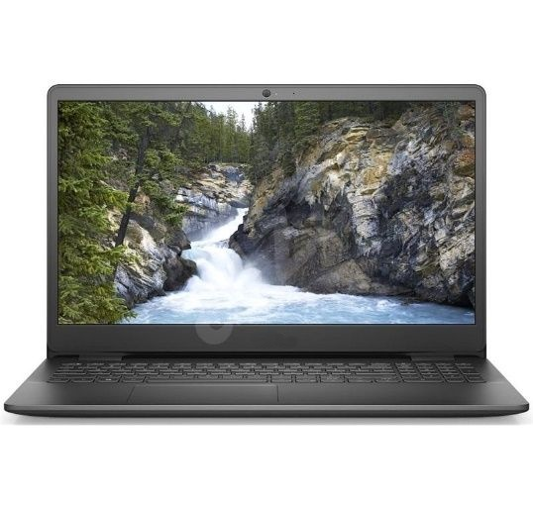 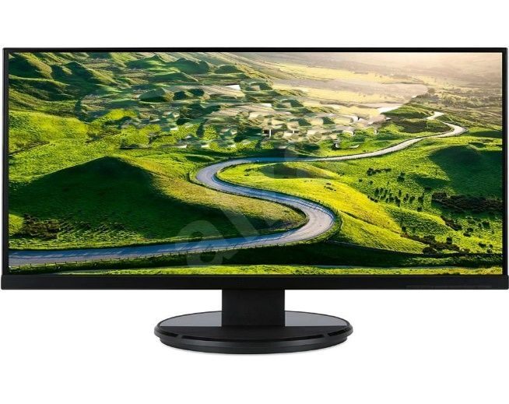

1. Označení | 2. Popis | 3. Cena
NA/39 |  | Počet | 2
 | Multifunkční zařízení tiskárna/kopírka/scaner – ředitelna 1.37, hospodářka 1.55 | Cena/ks v Kč bez DPH
 | Rozměry: cca š. 350-400 mm, v. 220-300 mm, hl. 300-350 mm (375 x 231 x 347) | Cena celkem v Kč bez DPH | 0.00
 | Popis: Inkoustová tiskárna multifunkční, barevná, A4, kopírování a skenování, fax, rychlost černobílého tisku 15 str./min., rychlost barevného tisku 8 str./min., tiskové rozlišení 4800 x 1200 DPI, duplex, tankový systém, ADF skener, displej, AirPrint, WiFi, LAN a USB | Typové označení výrobku uchazeče:
 | Barevné provedení: bílá / černá
 | Schéma je ilustrativní - nadřazen popis Referenční výrobek: Epson EcoTank ITS L6190
4. Schéma | 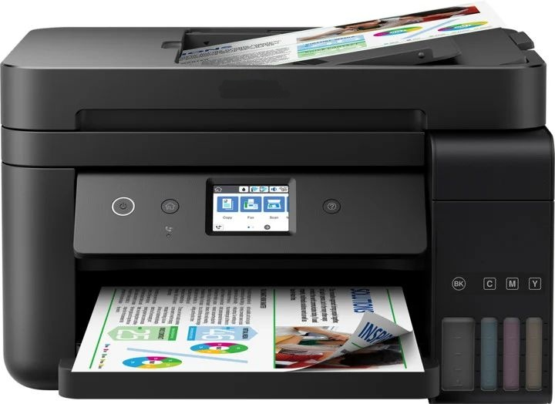

1. Označení | 2. Popis | 3. Cena
NA/40 |  | Počet | 1
 | Multifunkční zařízení tiskárna/kopírka/scaner – sborovna 1.38 | Cena/ks v Kč bez DPH
 | Rozměry: cca š. 515 mm, v. 350 mm, hl. 500 mm | Cena celkem v Kč bez DPH | 0.00
 | Popis: Inkoustová tiskárna multifunkční, barevná, A3, kopírování a skenování, fax, rychlost černobílého tisku 32 str./min., rychlost barevného tisku 32 str./min., tiskové rozlišení 4800 x 1200 DPI, duplex, RADF skener 1200 x 2400 DPI, dotykový displej, AirPrint, WiFi, LAN a USB, Automatický oboustranný tisk (duplex), Kopírování a skenování, AirPrint, Oddělené barevné náplně, Fax | Typové označení výrobku uchazeče:
 | Barevné provedení: bílá / černá
 | Schéma je ilustrativní - nadřazen popis Referenční výrobek: Epson EcoTank L15160
4. Schéma | 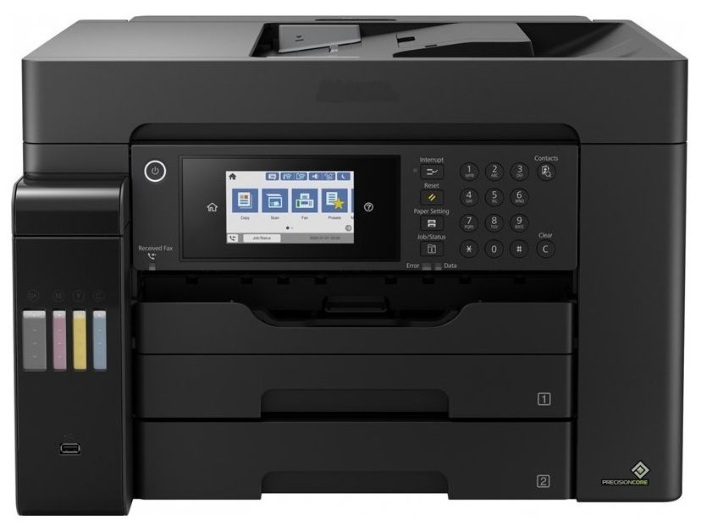

1. Označení | 2. Popis | 3. Cena
NA/41 |  | Počet | 1
 | Smart LED TV na stěnu – sborovna 1.38 | Cena/ks v Kč bez DPH
 | Rozměry: cca úhlopříčka 65“ (165 cm), cca 1507 x 882 x 120 mm (š x v x hl) | Cena celkem v Kč bez DPH | 0.00
 | Popis: Interaktivní displej s dotykovou technologií vhodný pro montáž na zvedací stojan, uhlopříčka minimálně 65“, rozlišení 3840 x 2160 4K UHD, až 10 dotyků současně, kontrast 1200:1, rozhraní VGA, 3x HDMI, USB, integrované reproduktory minimálně 2 x 8W, obrazovka s odolným temperovaným sklem s antireflexní úpravou nebo matná, možnost použití i bez připojeného PC, sestava s USFF PC OS Win10, možnost bezdrátového přenos obrazu, možnost připojení do sítě a k internetu. Výškově stavitelný držák na stěnu, s možností plynulého nastavení výšky. Dodávka musí zahrnovat dopravu, odbornou montáž, instalaci a zaškolení v užívaní v místě plnění. Záruka 36 měsíců. | Typové označení výrobku uchazeče:
 | Barevné provedení: černá
 | Schéma je ilustrativní - nadřazen popis Referenční výrobek: Interaktivní panel 65" IFD65TH752 (Android)+stavitelný držák
4. Schéma

1. Označení | 2. Popis | 3. Cena
NA/42 |  | Počet | 3
 | Audio HIFI souprava – herny 1.12, 1.22, 2.08 | Cena/ks v Kč bez DPH
 | Rozměry: cca 211 x 114 x 267 mm + 2x repro 161 x 238 x 267 mm ( Š x V x H ) | Cena celkem v Kč bez DPH | 0.00
 | Popis: Minisystém - s reproduktory o výkonu 120 W, FM rádio s 30 předvolbami, RCA/Cinch a USB, reproduktorový výstup, podpora MP3, FLAC, AIF a DSD, Bluetooth, přehrávaná média: CD a USB flash disk, dálkové ovládání. | Typové označení výrobku uchazeče:
 | Barevné provedení: černá
 | Schéma je ilustrativní - nadřazen popis Referenční výrobek: Panasonic SC-PMX90
4. Schéma | 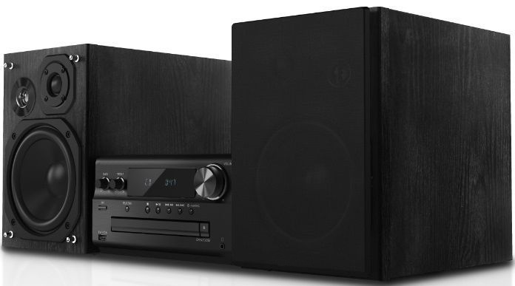

1. Označení | 2. Popis | 3. Cena
NA/43 |  | Počet | 1
 | Smart LED TV na stěnu – jídelna 1.60 | Cena/ks v Kč bez DPH
 | Rozměry: cca úhlopříčka 75“ (190 cm), cca 1731 x 1008 x 120 mm (š x v x hl) | Cena celkem v Kč bez DPH | 0.00
 | Popis: Televize SMART LED, 189cm, 4K Ultra HD, PQI 2000 (50Hz), HDR10, HDR10+, HLG, DVB-T2/S2/C, H.265/HEVC, 2× HDMI, 1× USB, LAN, WiFi, DLNA, HbbTV 2.0, herní režim, Apple TV, Netflix, HBO GO, Steam Link, Voyo, Tizen, VESA 400×400, repro 20W, Dolby Digital+, G | Typové označení výrobku uchazeče:
 | Barevné provedení: černá
 | Schéma je ilustrativní - nadřazen popis Referenční výrobek: 75" Samsung UE75TU7092 + držák na stěnu
4. Schéma | 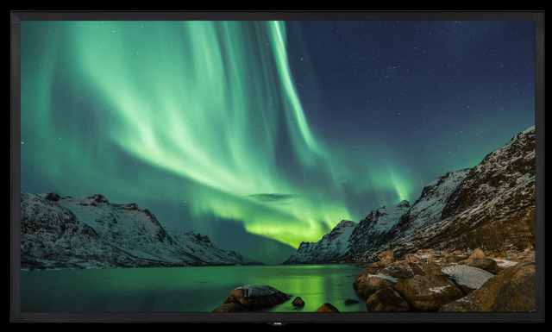

1. Označení | 2. Popis | 3. Cena
NA/44 |  | Počet | 3
 | Notebook pro učitelky – herny 1.12, 1.22, 2.08 | Cena/ks v Kč bez DPH
 | Rozměry: cca notebook min. 15,6“ | Cena celkem v Kč bez DPH | 0.00
 | Popis:Výkon procesoru min. 5000 bodů dle www.cpubenchmark.net, displej LED IPS o velikosti minimálně 15,6"", RAM 8GB DDR4, integrované uložiště SSD min. 256GB, Wi-Fi 802.11ac, Bluetooth, HD kamera, 3x USB z toho 2x USB 3.1, HDMI, GLAN, čtečka karet, klávesnice CZ s numerickou částí, webkamera s mikrofonem, operační systém Windows 10 CZ v nejnovější verzi s možností připojení do domény. Záruka 3 roky, servis u zákazníka do druhého pracovního dne. Zadavatel požaduje SW z důvodu kompatibility s již používaným SW, kdy nevzniknou zadavateli vícenáklady spojené s nutností proškolení pedagogů na nový SW. | Typové označení výrobku uchazeče:
 | Barevné provedení: černá
 | Schéma je ilustrativní - nadřazen popis Referenční výrobek: Dell Vostro 3591 15,6"/FHD/i3-1005G1/8GB/256SSD/HDMI/W10Pro EDU/3RNBD
4. Schéma

Doprava | cena za dopravu kompletní zakázky | bez DPH
Montáž | cena za montáž kompletní zakázky včetně likvidace a odvozu obalových materiálů | bez DPH

Cena celkem bez DPH: |  |  | 0.00 Kč
DPH 21% |  |  | 0.00 Kč
Cena celkem včetně DPH: |  |  | 0.00 Kč

výkaz OS
Uchazeč doplní pouze žlutá políčka. Jednotkovou cenu bez DPH a označení výrobku uchazeče. Pokud se jedná o typový výrobek, vyplní zde kód a k nabídce přiloží jeho vyobrazení (např. formou katalogových listů, obrazovou nebo výkresovou dokumentací apod.). Pokud uchazeč položku není schopen plnit typizovaným produktem, vyplní do této položky zkratku ATYP a přiloží k nabídce podrobný technický popis výrobku (specifikaci provedení, materiálové a konstrukční řešení) a k nabídce přiloží výkresovou dokumentaci. Cenu za dopravu, umístění, montáž a ekologickou likvidaci odpadů uchazeč doplní na konci výkazu výměr.
Při zpracování nabídky je nutné vycházet ze všech částí dokumentace interiéru. Pouhým oceněním specifikovaného materiálu není možné vypracovat kvalitní nabídku. Povinností dodavatele je překontrolovat specifikaci materiálu, a případný chybějící materiál nebo výkony doplnit a ocenit. Součástí ceny musí být veškeré náklady včetně přípomocí, aby cena byla konečná a zahrnovala celou dodávku akce. Dodavatel ručí za to, že v nabízené ceně jsou navrženy veškeré potřebné konstrukce, prvky, zařízení a potřebné výkony a že všechny početní úkony jsou provedeny správně. V případě chybných výpočtů platí cena, která je výhodnější pro investora. Dodávka akce se předpokládá včetně kompletní montáže, veškerého souvisejícího doplňkového, podružného a montážního materiálu tak, aby celé zařízení bylo funkční a splňovalo všechny předpisy, které se na ně vztahují. Veškeré uvedené konkrétní výrobky jsou použity jako referenční a nejsou pro uchazeč nijak závazné.

1. Označení | 2. Popis | 3. Cena
OS/01 |  | Počet | 14
 | Zásobník na toaletní papír uzamykatelný na klíček | Cena/ks v Kč bez DPH
 | Rozměry: v. 420 mm x š. 280 mm x hl.145 mm | Cena celkem v Kč bez DPH | 0.00
 | Materiál a konstrukce: vysoce kvalitní plast, vybavený průhledným průzorem umožňující kontrolu množství papíru v zásobníku | Typové označení výrobku uchazeče:
 | Barevné provedení: bílý, průhledný plast modrý
 | Schéma je ilustrativní - nadřazen popis, referenční výrobek : MERIDA TOP MAXI, kód: BTN101
4. Schéma
 | 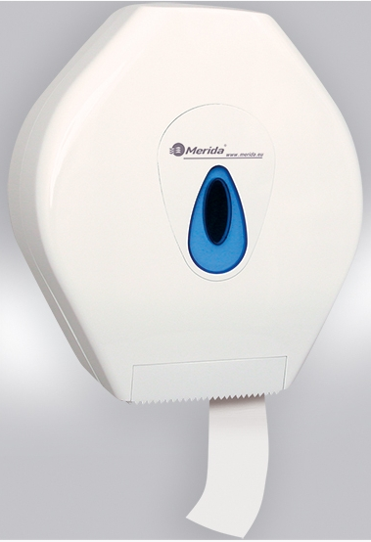

1. Označení | 2. Popis | 3. Cena
OS/02 |  | Počet | 12
 | Zásobník na papírové ručníky uzamykatelný | Cena/ks v Kč bez DPH
 | Rozměry: v. 420 mm x š. 280 mm x h. 145 mm | Cena celkem v Kč bez DPH | 0.00
 | Materiál a konstrukce: vysoce kvalitní plast, vybavený průhledným průzorem umožňující kontrolu množství ručníků v zásobníku | Typové označení výrobku uchazeče:
 | Barevné provedení: bílý, průhledný plast modrý
 | Schéma je ilustrativní - nadřazen popis, referenční výrobek : MERIDA TOP MAXI, kód: ATN101
4. Schéma
 | 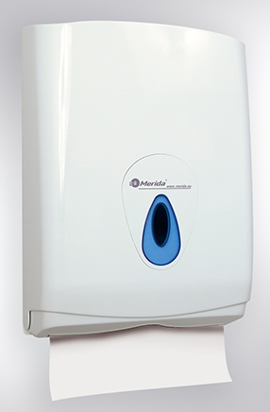

1. Označení | 2. Popis | 3. Cena
OS/03 |  | Počet | 23
 | Dávkovač tekutého mýdla | Cena/ks v Kč bez DPH
 | Rozměry: v. 190 mm x š. 90 mm xhl. 98 mm, objem 400 ml | Cena celkem v Kč bez DPH | 0.00
 | Materiál a konstrukce: vysoce kvalitní plast, vybavený průhledným průzorem umožňující kontrolu množství mýdla v zásobníku | Typové označení výrobku uchazeče:
 | Barevné provedení: bílý, průhledný plast modrý
 | Schéma je ilustrativní - nadřazen popis, referenční výrobek: MERIDA TOP MINI, kód: DTN102
4. Schéma
 | 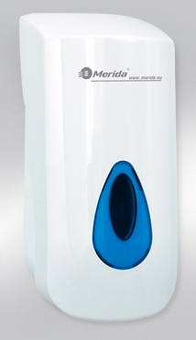

1. Označení | 2. Popis | 3. Cena
OS/04 |  | Počet | 20
 | Odpadkový koš s poklopem a nášlapným pedálem silent | Cena/ks v Kč bez DPH
 | Rozměry: v. 400 mm, prům. 250 mm, objem 12l | Cena celkem v Kč bez DPH | 0.00
 | Materiál a konstrukce: kov | Typové označení výrobku uchazeče:
 | Barevné provedení: bílý
 | Schéma je ilustrativní - nadřazen popis, referenční výrobek: MERIDA, kód: KIB414
4. Schéma
 | 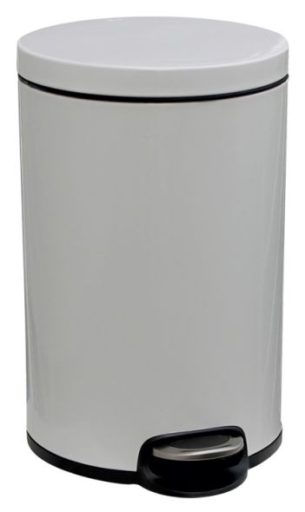

1. Označení | 2. Popis | 3. Cena
OS/05 |  | Počet | 14
 | Držák na čistící štětku, zavěšený | Cena/ks v Kč bez DPH
 | Rozměry: šířka cca 90 mm, hloubka cca 135 mm, výška cca 340 mm | Cena celkem v Kč bez DPH | 0.00
 | Materiál a konstrukce: nerez, wc štětka válcová malá, černý kartáč | Typové označení výrobku uchazeče:
 | Barevné provedení: nerez broušený
 | Schéma je ilustrativní - nadřazen popis, referenční výrobek : BEMETA NEO 102313079
4. Schéma
 | 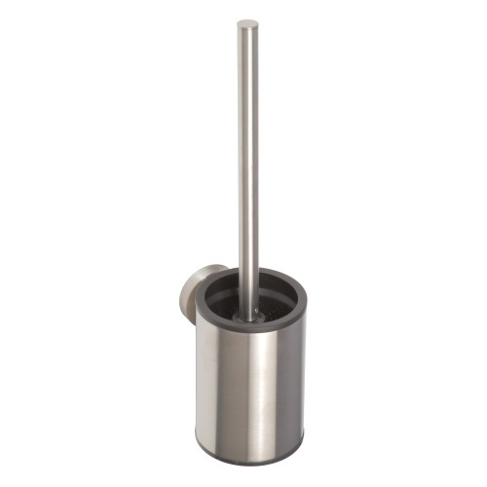

1. Označení | 2. Popis | 3. Cena
OS/06 |  | Počet | 1
 | Výklopné zrcadlo – wc invalidé 1.30 | Cena/ks v Kč bez DPH
 | Rozměry: cca 600 x 600 mm | Cena celkem v Kč bez DPH | 0.00
 | Materiál a konstrukce: nerez, kotveno do zděné stěny s omítkou a ker.obkladem | Typové označení výrobku uchazeče:
 | Barevné provedení: nerez
 | Schéma je ilustrativní - nadřazen popis, referenční výrobek : BEMETA 301401041
4. Schéma
 | 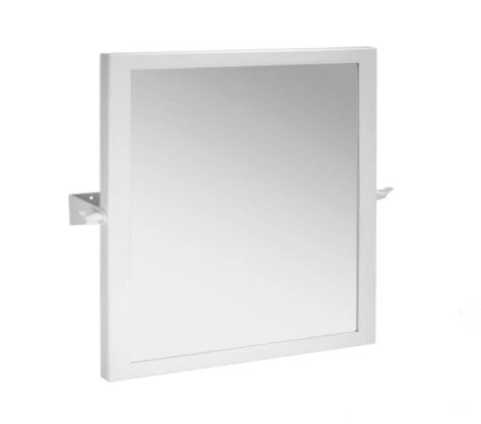

1. Označení | 2. Popis | 3. Cena
OS/07 |  | Počet | 31
 | PIKTOGRAMY | Cena/ks v Kč bez DPH
 | Rozměry: cca 80 x 80 mm | Cena celkem v Kč bez DPH | 0.00
 | Materiál a konstrukce: Tabulka ze stříbrného hliníku. Obrázek či text černé barvy je natištěn do vrchního lesklého laku, díky tomu jej nelze jakýmkoliv způsobem odstranit. Cedulka je z výroby podlepena oboustrannou mechovou páskou pro snadnou montáž. Piktogramy budou umístěny na dveře či stěnu u příslušné místnosti. Některé piktogramy budou mít text na zadání. | Typové označení výrobku uchazeče:
 | Barevné provedení: Materiál: hliník imitace kartáčované nerezi, text černý
 | Schéma je ilustrativní - nadřazen popis, referenční výrobek : piktogramy-shop.cz (Nevada stříbrná)
4. Schéma
 | 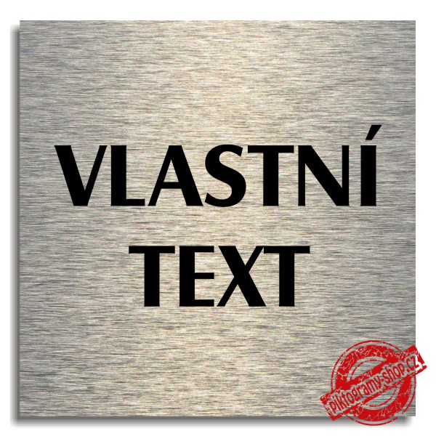 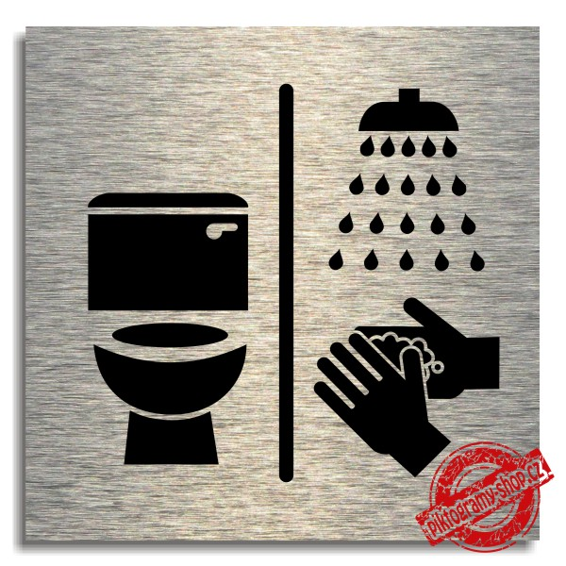

1. Označení | 2. Popis | 3. Cena
OS/08 |  | Počet | 7
 | TABULKA PRO VKLÁDÁNÍ OZNAČENÍ MÍSTNOSTI – chodby 2x 1.03, 2x 1.35, 1.48, 2.01 | Cena/ks v Kč bez DPH
 | Rozměry: cca 210 x 162 mm | Cena celkem v Kč bez DPH | 0.00
 | Materiál a konstrukce: Vypouklý profil ze stříbrně eloxovaného hliníku, který je zakončen nerezovými trny. Do profilu se vkládá papírový výtisk, který je chráněn krycím antireflexním plastem. Designovou předností tohoto systému jsou přiznané hranaté bočnice s lehce sraženou hranou, na kterých vynikají nerezové trny. Dveřní tabulky Klassik Inox mají vysokou estetickou a užitnou hodnotu. Jednoduchá montáž a snadná výměna výtisku, kterou zvládne uživatel sám. U tohoto systému se dají tabulky použít nastojato i naležato. | Typové označení výrobku uchazeče:
 | Barevné provedení: stříbrná, plasty černé
 | Schéma je ilustrativní - nadřazen popis, referenční výrobek : ACCEPT, dveřní tabulka KLASSIK INOX stříbrná
4. Schéma
 | 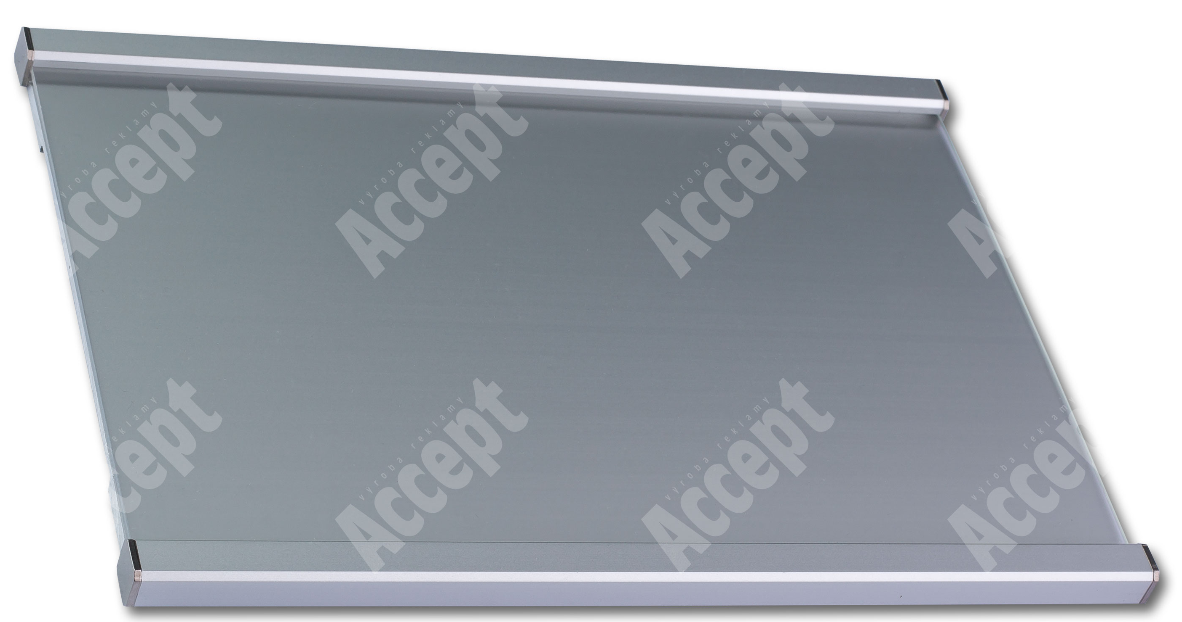

1. Označení | 2. Popis | 3. Cena
OS/09 |  | Počet | 1
 | ORIENTAČNÍ TABULE – zádveří 1.01 | Cena/ks v Kč bez DPH
 | Rozměry: cca 612 x 1024 mm | Cena celkem v Kč bez DPH | 0.00
 | Materiál a konstrukce: Hlavní orientační tabule je vyrobena ze stříbrně eloxovaného hliníkového systému ACS. Jednotlivé profily jsou do sebe jednoduše zacvaknuty. Hliníkové bočnice jsou ze stejného materiálu i stejné barvy. Na horním i dolním konci obou bočnic jsou přišroubovány černé plastové krytky (koncovky). Celá hlavní orientační tabule je nalepena na nosné plastové desce, v které jsou vyvrtány otvory pro snadnou následnou montáž celého panelu na zeď. Tato hlavní orientační tabule je vhodná pro polepení fóliovou grafikou či potisk speciální UV tiskárnou. | Typové označení výrobku uchazeče:
 | Barevné provedení: panel z eloxovaných hliníkových profilů, plastová podkladová deska, plastové koncovky černé
 | Schéma je ilustrativní - nadřazen popis, referenční výrobek : ACCEPT, ACS 007
4. Schéma

1. Označení | 2. Popis | 3. Cena
OS/10 |  | Počet | 7
 | NÁSTĚNNÉ HODINY – šatny 1.08, 1.18, 2.03, herny 1.12, 1.22, 2.08, jídelna 1.60 | Cena/ks v Kč bez DPH
 | Rozměry: průměr cca 250 mm, hloubka 30 mm | Cena celkem v Kč bez DPH | 0.00
 | Materiál a konstrukce: plast, minerální sklo, quartzový strojek | Typové označení výrobku uchazeče:
 | Barevné provedení: různé barvy
 | Schéma je ilustrativní - nadřazen popis, referenční výrobek : ELTON, kód: 163372
4. Schéma

1. Označení | 2. Popis | 3. Cena
OS/11a |  | Počet | 2
 | SKLENĚNÁ ZÁSTĚNA U SPRCHOVÉHO KOUTU S USTAVOVACÍM PROFILEM + W SET-90 WALL (vzpěra a podpěrka) lesklý – umývárny 1.09, 1.19 | Cena/ks v Kč bez DPH
 | Rozměry: šířka skla 700 mm x výška skla 2000 mm, šířka vstupu cca 900 mm | Cena celkem v Kč bez DPH | 0.00
 | Materiál a konstrukce: pevné bezpečnostní sklo čiré, lesklý kov | Typové označení výrobku uchazeče:
 | Barevné provedení: sklo čiré, kov lesklý
 | Schéma je ilustrativní - nadřazen popis, referenční výrobek : RAVAK WALK-IN WALL-70 V.200 BRIGHT, GW9W10C00Z1, RAVAK W SET-90 WALL GWD01000A094
4. Schéma

1. Označení | 2. Popis | 3. Cena
OS/11b |  | Počet | 1
 | SKLENĚNÁ ZÁSTĚNA U SPRCHOVÉHO KOUTU S USTAVOVACÍM PROFILEM + W SET-80 WALL (vzpěra a podpěrka) lesklý – umývárna 2.06 | Cena/ks v Kč bez DPH
 | Rozměry: šířka skla 800 mm x výška skla cca 2000 mm, šířka vstupu cca 800 mm | Cena celkem v Kč bez DPH | 0.00
 | Materiál a konstrukce: pevné bezpečnostní sklo čiré, lesklý kov | Typové označení výrobku uchazeče:
 | Barevné provedení: sklo čiré, kov lesklý
 | Schéma je ilustrativní - nadřazen popis, referenční výrobek : RAVAK WALK-IN WALL-80 V.200 BRIGHT, GW9W40C00Z1, RAVAK W SET-80 WALL GWD01000A093
4. Schéma

1. Označení | 2. Popis | 3. Cena
OS/12 |  | Počet | 1
 | SKLENĚNÁ ZÁSTĚNA U SPRCHOVÉHO KOUTU - POSUVNÉ SPRCHOVÉ DVEŘE – umývárna 1.47 | Cena/ks v Kč bez DPH
 | Rozměry: celková šířka cca 1100 mm x výška cca 2000 mm, šířka vstupu cca 460 mm | Cena celkem v Kč bez DPH | 0.00
 | Materiál a konstrukce: kovový rám lakovaný bílý, madla lesk hliník, výplň bezpečnostní sklo čiré min.6mm | Typové označení výrobku uchazeče:
 | Barevné provedení: sklo čiré, kov lak bílý
 | Schéma je ilustrativní - nadřazen popis, referenční výrobek : RAVAK BLDP2-100 BRIGHT ALU+TRANSPARENT
4. Schéma

1. Označení | 2. Popis | 3. Cena
OS/13 |  | Počet | 4
 | POLICE DO SPRCHOVÉHO KOUTU – umývárny 1.09, 1.19, 2.06, 1.47 | Cena/ks v Kč bez DPH
 | Rozměry: šířka 250 mm x výška 495 mm, hloubka 123 mm | Cena celkem v Kč bez DPH | 0.00
 | Materiál a konstrukce: pochromovaná ocel, odolné proti korozi, odolné proti vlhku | Typové označení výrobku uchazeče:
 | Barevné provedení: chrom
 | Schéma je ilustrativní - nadřazen popis, referenční výrobek : OLSPEN-SPA, kód: KD02080864
4. Schéma

1. Označení | 2. Popis | 3. Cena
OS/14 |  | Počet | 4
 | DĚTSKÁ STOLIČKA | Cena/ks v Kč bez DPH
 | Rozměry: šířka 370 mm x výška 130 mm, hloubka240 mm | Cena celkem v Kč bez DPH | 0.00
 | Materiál a konstrukce: plast | Typové označení výrobku uchazeče:
 | Barevné provedení: bílá, zelená
 | Schéma je ilustrativní - nadřazen popis, referenční výrobek : IKEA FÖRSIKTIG, kód: 602.484.18
4. Schéma

1. Označení | 2. Popis | 3. Cena
OS/15 |  | Počet | 1
 | OZNAČENÍ TŘÍDY „BROUČCI“ – chodba 1.03 | Cena/ks v Kč bez DPH
...

